상품제안서
스위스밀리터리 3단7K완전자동무지+베른 미니텀블러2P | 상품코드: S37712

 |  |  |  |  |  |  | 02-713-8555 | www.synergygift.co.kr
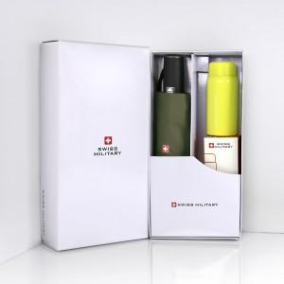

【상세/제작정보】 | <p><span style="font-size: 14pt;">※ 우산집 실크인쇄 희망시 별도 문의 바랍니다.</span></p><p><span style="font-size: 14pt;">※ 텀블러 실크인쇄, 전사인쇄 별도 문의 바랍니다.</span></p>

【인쇄/포장옵션】 | 실크, 레이저, 원단1도인쇄 / 포장지포장

【공급단가】 | 수량 | 20~ | 100~ | 300~ | 500~ | 1,000~
*VAT별도 | 단가 | 27,300원 | 26,880원 | 26,250원 | 25,200원 | 24,140원

【상품 URL】 | https://www.synergygift.co.kr:443/src/goods_detail.php?gdno=37712

